テンプレート（入力方法について）
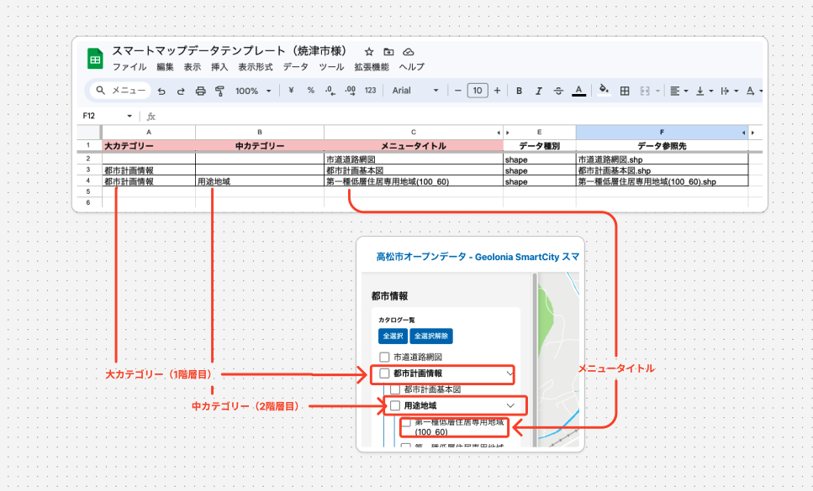
大カテゴリー | 中カテゴリー | メニュータイトル | データ種別 | データ参照先 | 備考
 |  | 市道道路網図 | shape | 市道道路網図.shp
都市計画情報 |  | 都市計画基本図 | shape | 都市計画基本図.shp
都市計画情報 | 用途地域 | 第一種低層住居専用地域(100_60) | shape | 第一種低層住居専用地域(100_60).shp

1. メニューの構造を決める情報を入力して下さい。 2. 「大カテゴリー」は第一階層に、「中カテゴリー」は第二階層に、メニュータイトルはメニューのタイトルになります（「テンプレート」シートに入力して下さい） ※ データ参照先は、ファイル名を入力して下さい（例：市道道路網図.shp、AED.geojson）

